Titelblatt
Tabelle
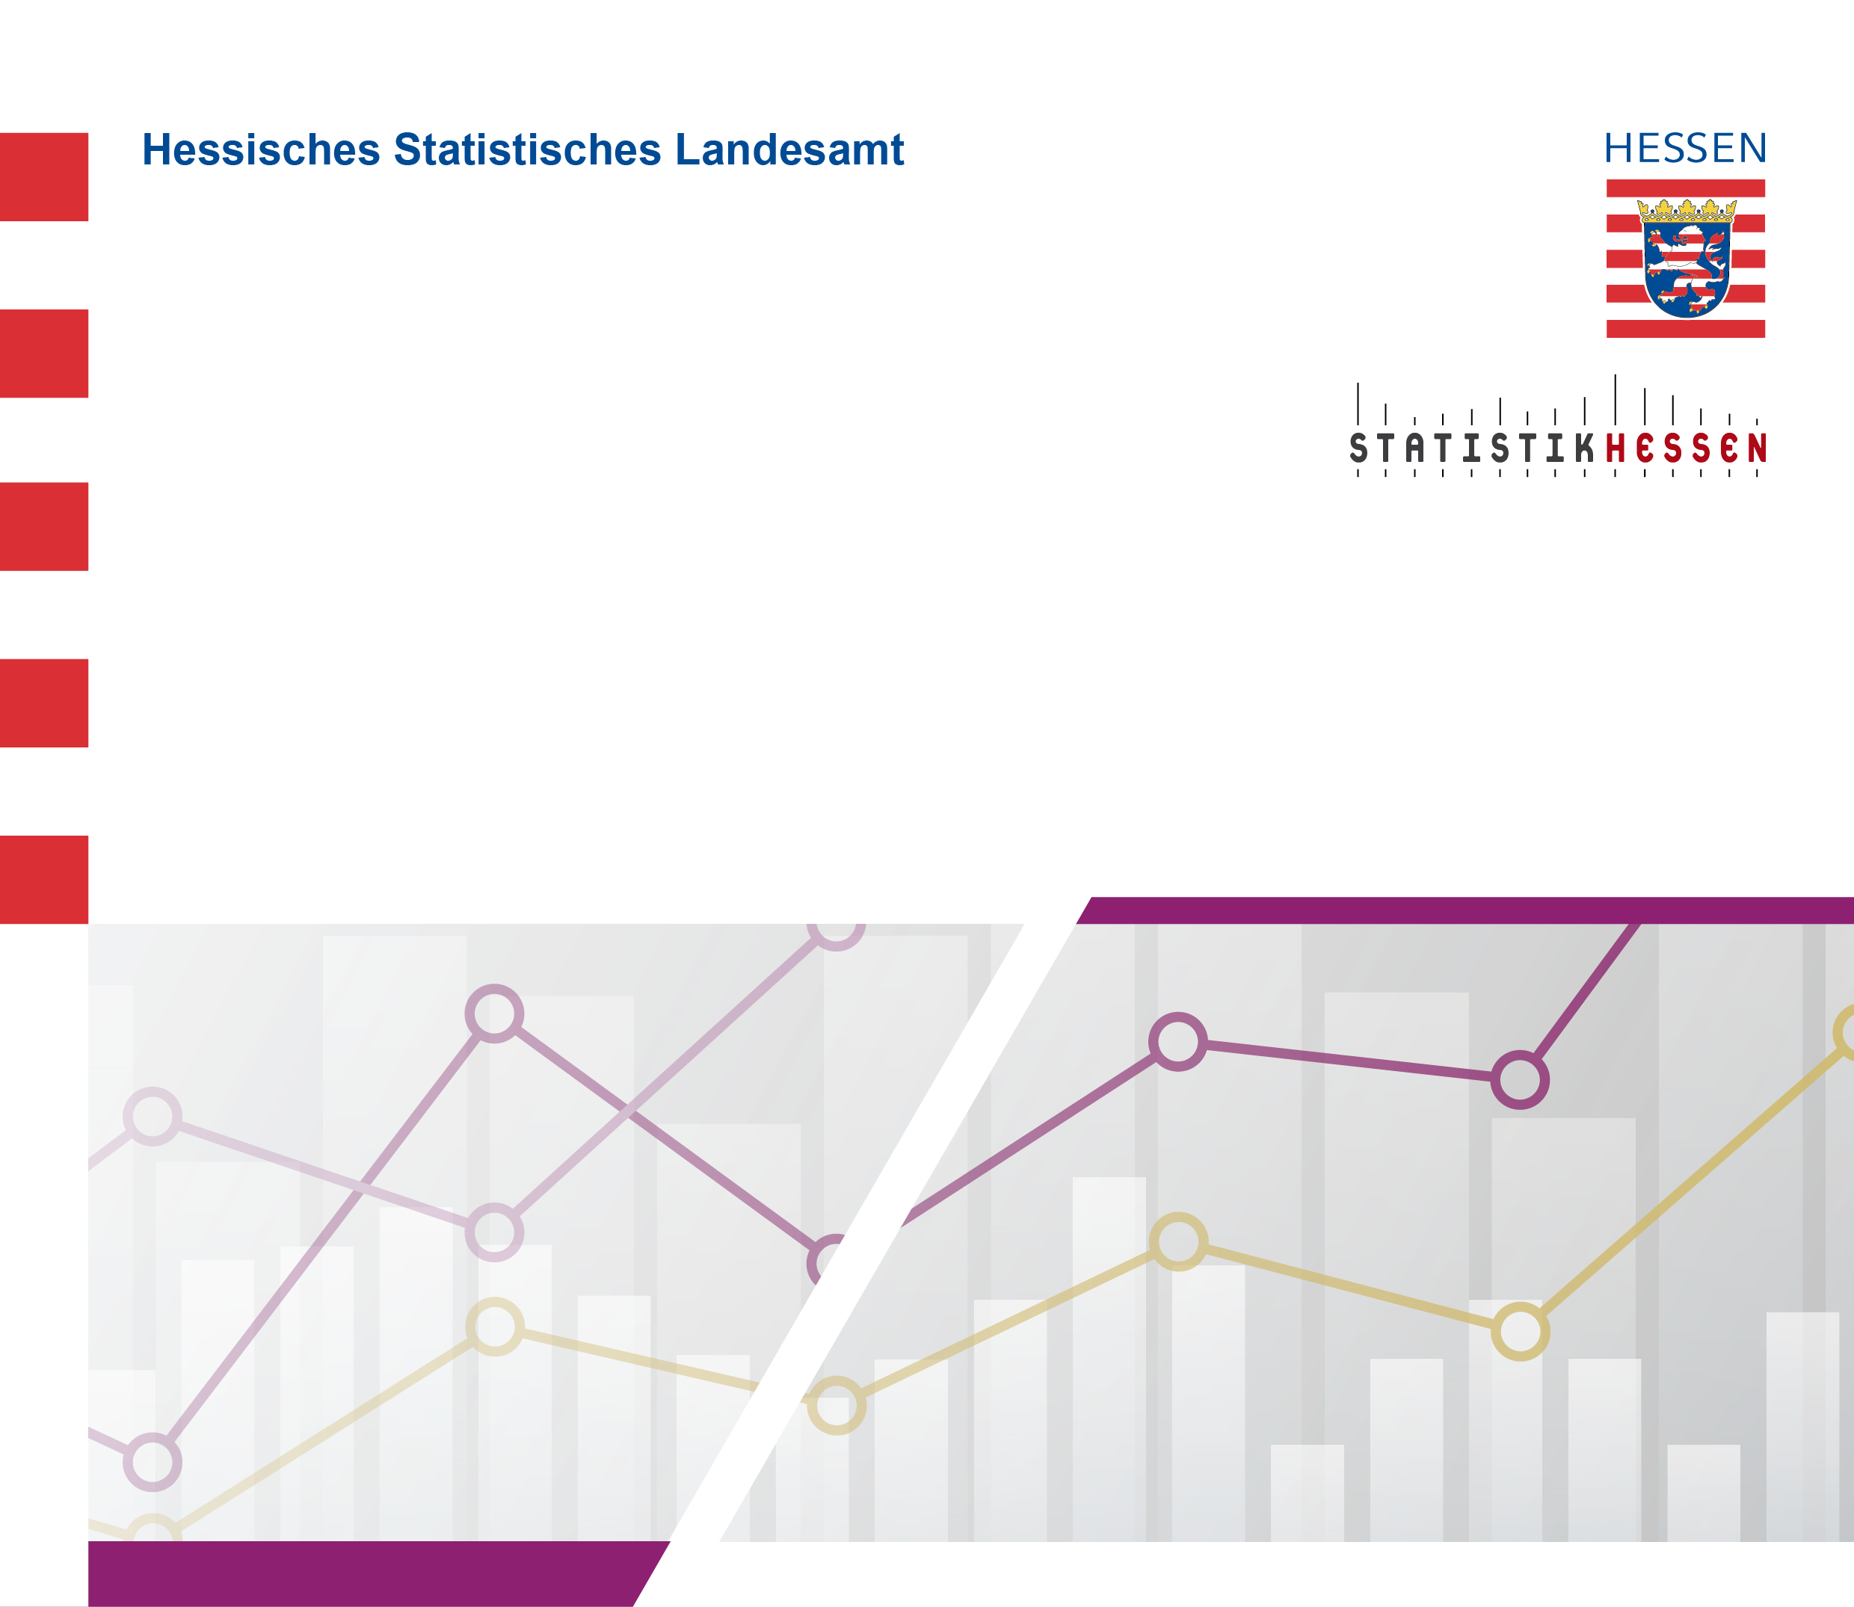
 |  | Februar 2024
 | Ausländische Schülerinnen und Schüler
 | nach ausgewählten Staatsangehörigkeiten
 | an Schulen des Gesundheitswesens in Hessen
 | am Stichtag 1. Oktober 2023

